akka
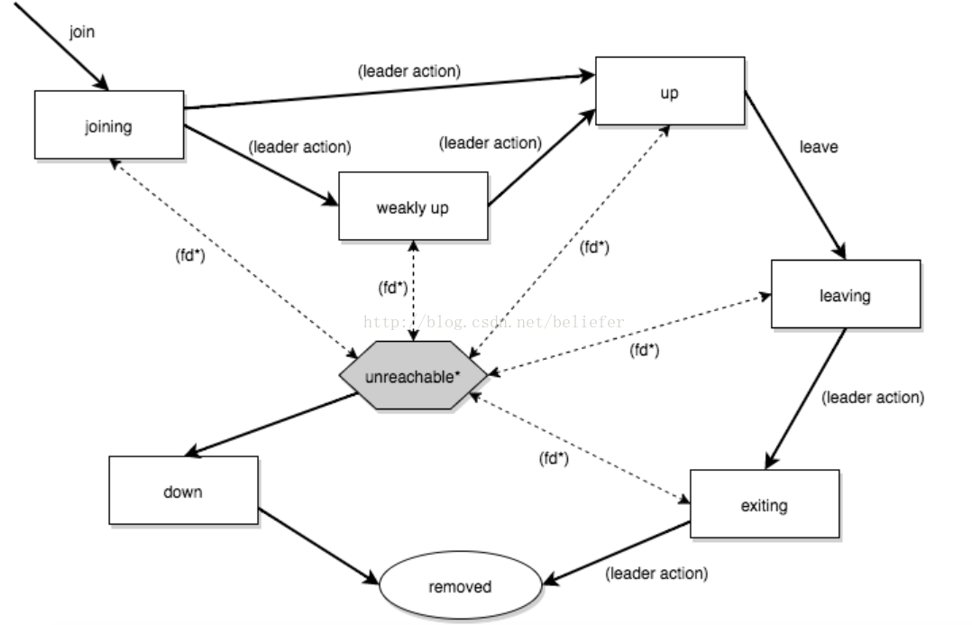
ActorSystem主要有以下三个功能：

 |  | 管理调度服务
 |  | 配置相关参数
 |  | 日志功能

 | ActorSystem是一个重量级的结构体，可以用于分配1到N个线程，所以每个应用都需要创建一个ActorSystem

